상품제안서
보랄 밀란 드립 전기 티포트 주전자 | 상품코드: F18769

 |  |  |  |  |  |  | 02-412-0044 | www.easy1.co.kr
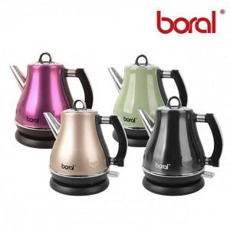

【상세/제작정보】

【인쇄/포장옵션】 | 스티커 / 포장불가능

【공급단가】 | 수량 | 50~ | 100~ | 500~ | 1,000~ | 2,000~
*VAT별도 | 단가 | 31,920원 | 30,740원 | 29,560원 | 28,380원 | 27,670원

【상품 URL】 | https://easy1.co.kr:443/src/goods_detail.php?gdno=18769

